Sheet1
 |  | PHIẾU YÊU CẦU CUNG CẤP VẬT TƯ |  |  |  | BM.02-QT.10/ISO
 |  |  |  |  |  | Ban hành: 01/06/2018
 |  |  |  |  |  | Lần: 01
Bộ phận/ Phòng ban: Sản xuất- Bảo hành Ngày 08 Tháng 09 Năm 2025
STT | Mục đích |  | Tên vật tư | ĐVT | Số Lượng |  | Ghi chú
 |  |  |  |  | Yêu cầu | Thực Xuất |  | Mỏ hàn thiếc | Thiếc bột 150 độ C
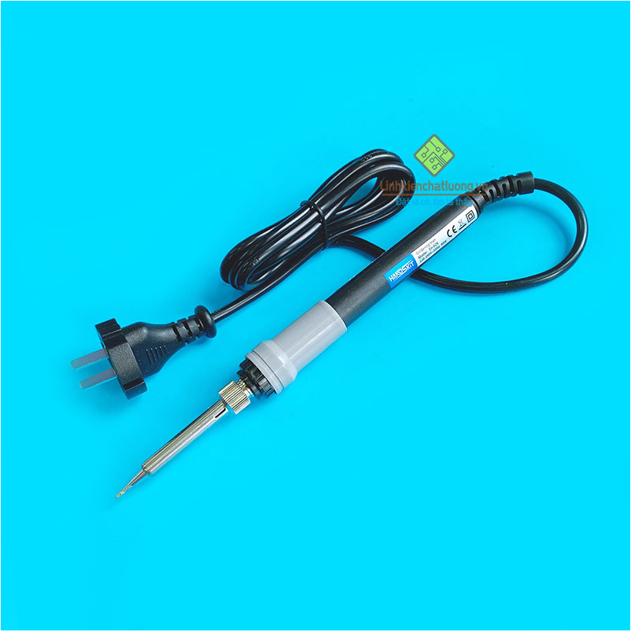
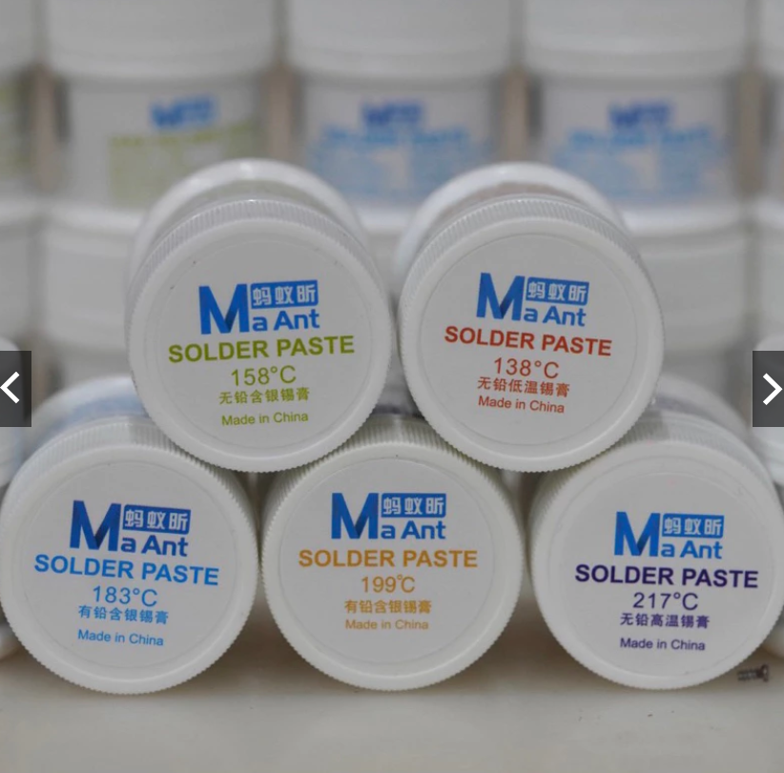
1 | Dùng cho SXBH |  | Mũi hàn dao thay thế cho mỏ hàn 936H | PCS | 3 | 3
2 |  |  | Mỏ hàn thiếc 936H 80W điện tử điều chỉnh nhiệt độ dùng mũi hàn HAKKO | PCS | 2 | 2 | https://linhkienchatluong.vn/may-han---thiet-bi-han/mo-han-thiec-936h-80w-dien-tu-dieu-chinh-nhiet-do-dung-mui-han-hakko_sp543_ct8500.aspx
3 |  |  | Thiếc Bột ( Chì ) Maant làm chân nhiệt độ 138/ 158/ 183/ 199/ 217°C Chính Hãng | PCS | 1 | 1 | https://shopee.vn/Thi%E1%BA%BFc-B%E1%BB%99t-(-Ch%C3%AC-)-Maant-l%C3%A0m-ch%C3%A2n-nhi%E1%BB%87t-%C4%91%E1%BB%99-138-158-183-199-217%C2%B0C-Ch%C3%ADnh-H%C3%A3ng-i.1033286352.24979089466?gidzl=fLjfEUZc5ngYH6u-w_yL7QP1QJhq_X0GxaPiPggh54NX5ZXYggX85BT6CZJyynX3uazeDcLyZ4WJwESG4m
4 |  |  | Hộp caton đựng RFID | PCS | 600 | 600

Giám đốc |  | TP.KTTH |  |  |  | Người lập
(Ký, ghi rõ họ tên) |  | (Ký, ghi rõ họ tên) |  |  |  | (Ký, ghi rõ họ tên)

Nguyễn Hải |  | Trần Thị Thu Hà |  |  |  | Hà Văn Thể

